关系图
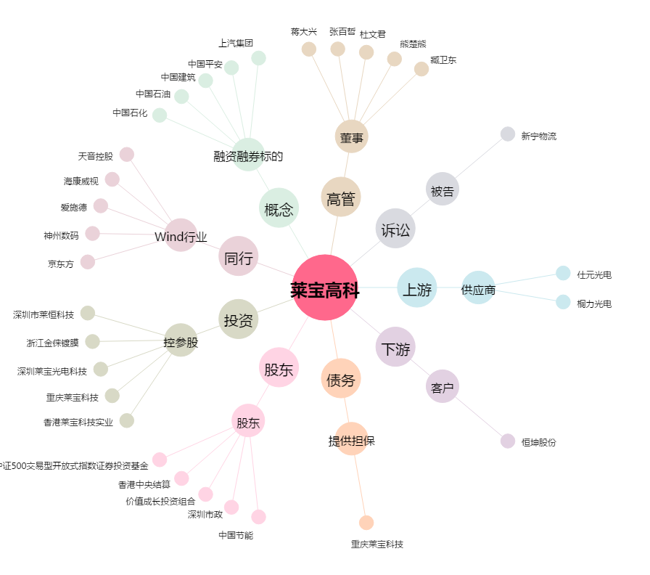
莱宝高科[002106.SZ] - 关系概览图

